环境搭载
返回

 | 开发环境搭载
 |  | 要求与配置
 |  | 具体过程

 |  | 要求与配置
 |  | 1 | Java环境配置
 |  |  |  | 要求JDK1.7 以上
 |  |  |  | 如果之前正常安装了JDK,则在安装Android Studio时,会自动找到JDK的安装路劲,在本人在安装的时候，没有提示JDK相关配置。
 |  |  |  | 在后面Android Studio安装完成之后，也可以通过File->Other Setting->Default Project Structure 找到JDK的配置
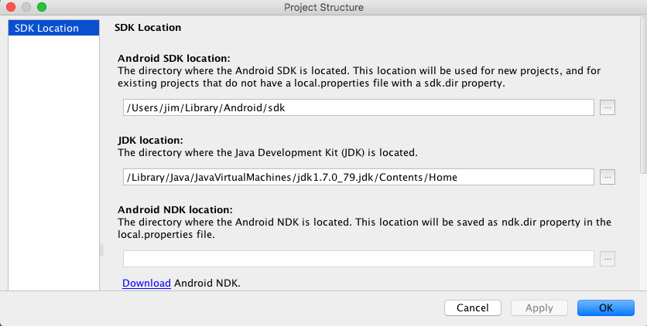

 |  |  |  | 在安装之前,可以确认JDK的配置

 |  | 2 | IDE
 |  |  |  | Android Studio
 |  |  |  | 下载地址:http://www.android-studio.org

 |  | 3 | Android platform下载
 |  |  |  | 在Android SDK管理中选择需要下载的SDK Platforms
 |  |  |  | (sdk platforms 和 api lever是一一对应关系,两种叫法,如Android 6.0对应的是api 23)

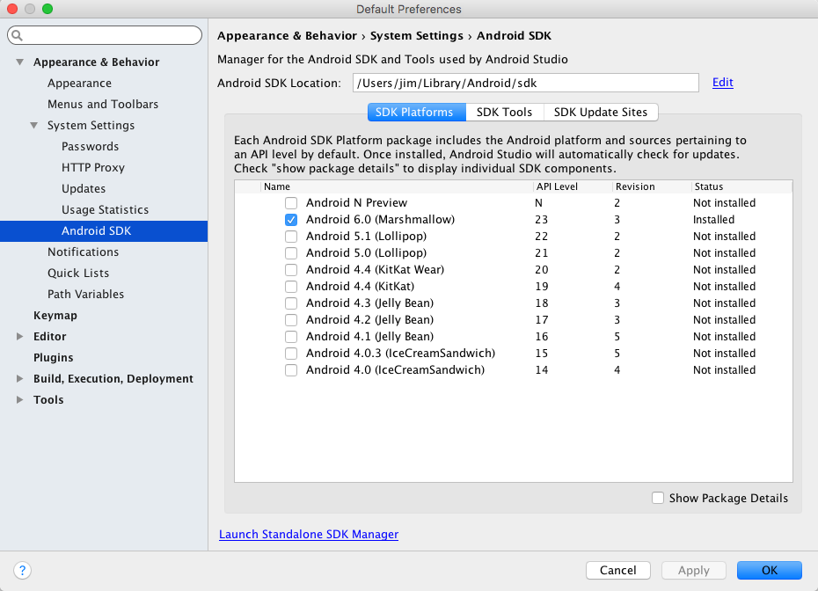

 |  |  |  | 下载

 |  | 4 | Android SDK build tool下载

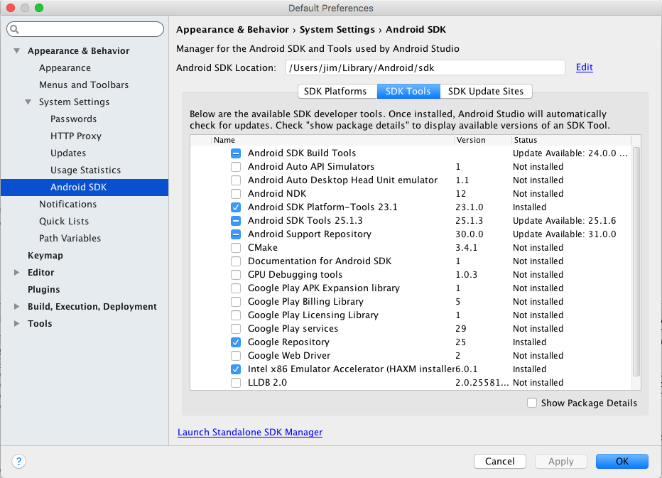

 |  | 5 | 关于Android SDK 与 Android NDK
 |  |  | NDK与SDK都是一套开发工具,SDK针对JAVA,NDK可以开发编译C/C++,在涉及到最内存等底层直接操作的,需要ndk,用java则相对比较困难

 |  | 具体过程
 |  |  | 下载完成Android Studio的dmg文件，双击,将Android Studio拖入Application,接下来需要一些配置以完成安装

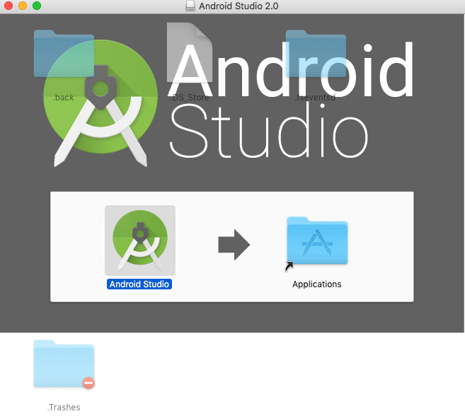

 |  |  | 在Application中打开，如果是第一次，不存在以前的版本,直接点击ok



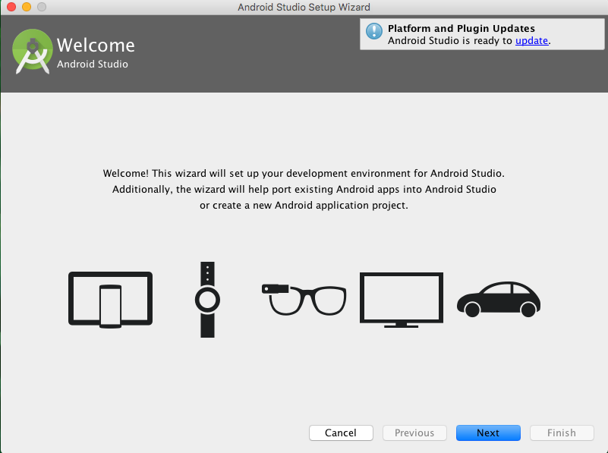

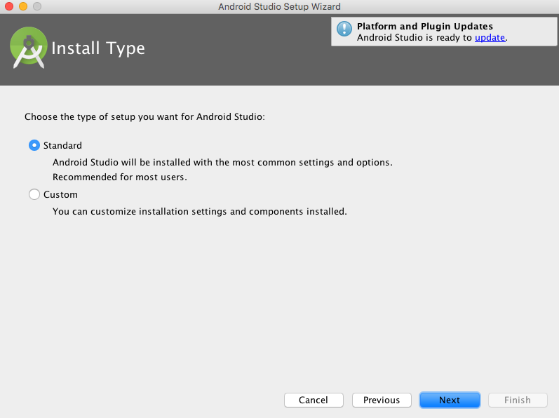

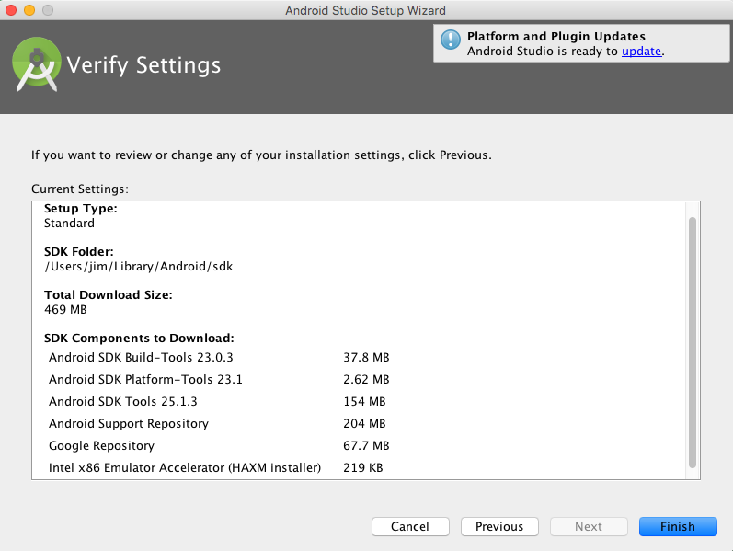

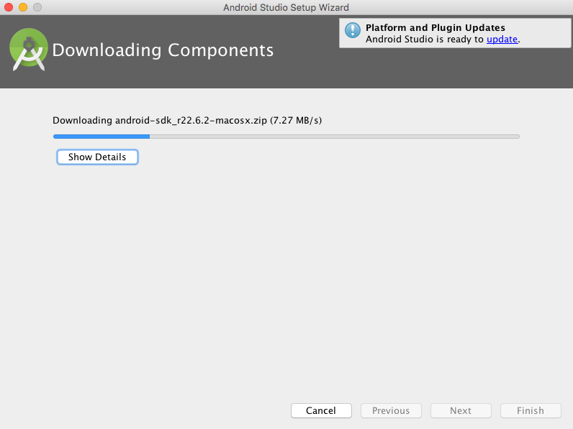

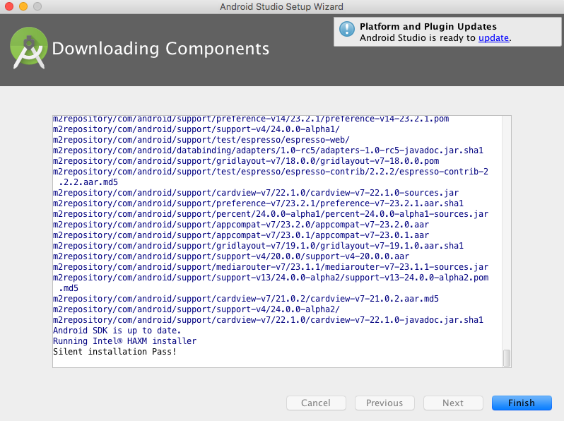

 |  | 第一个应用
 |  |  |  | Start a new Android Studio project
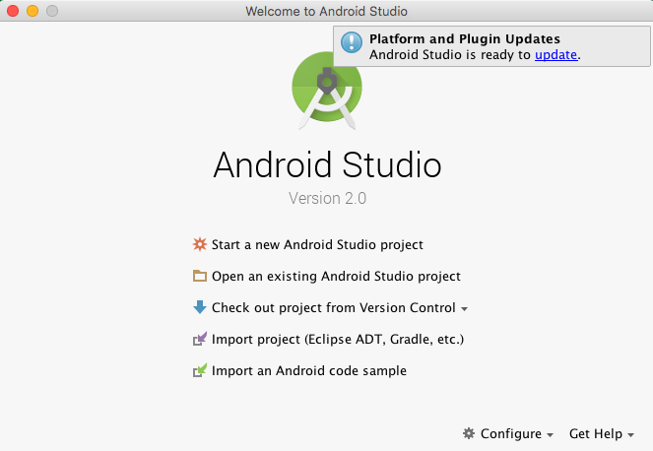

 |  |  |  | 配置工程名字和工程的路劲
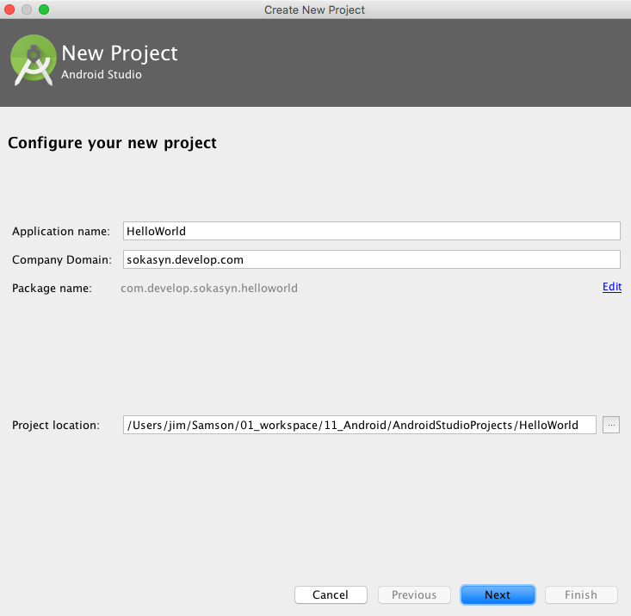

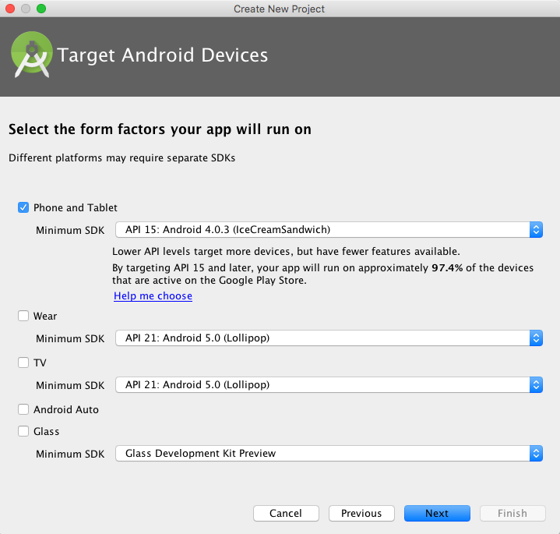

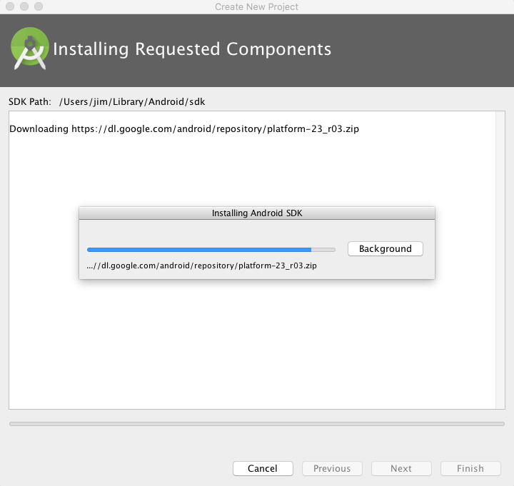

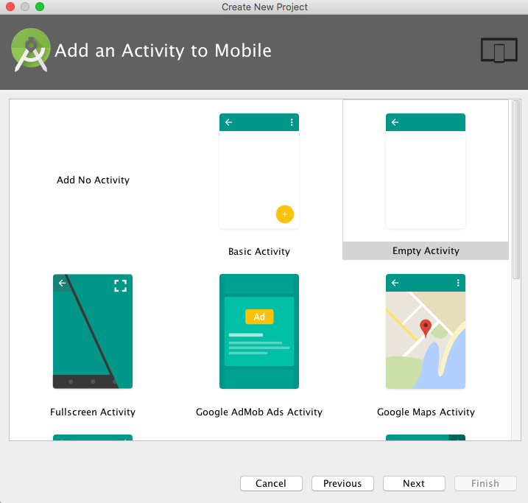

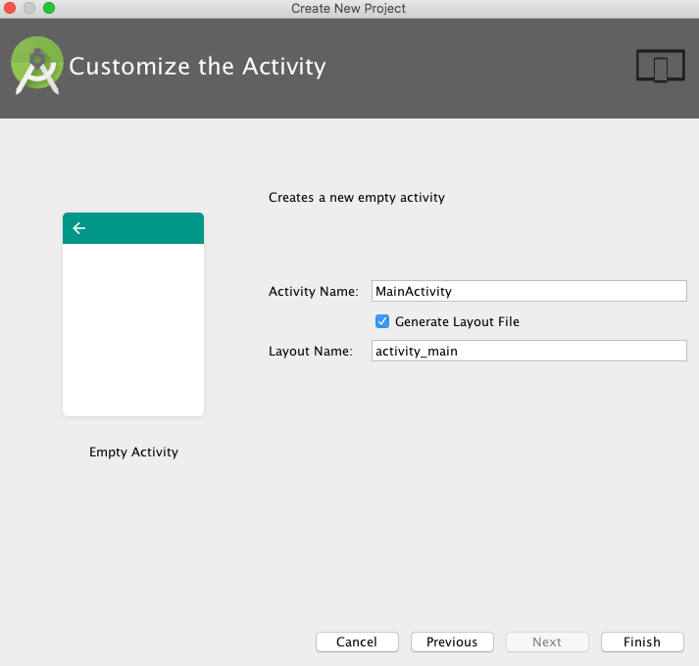

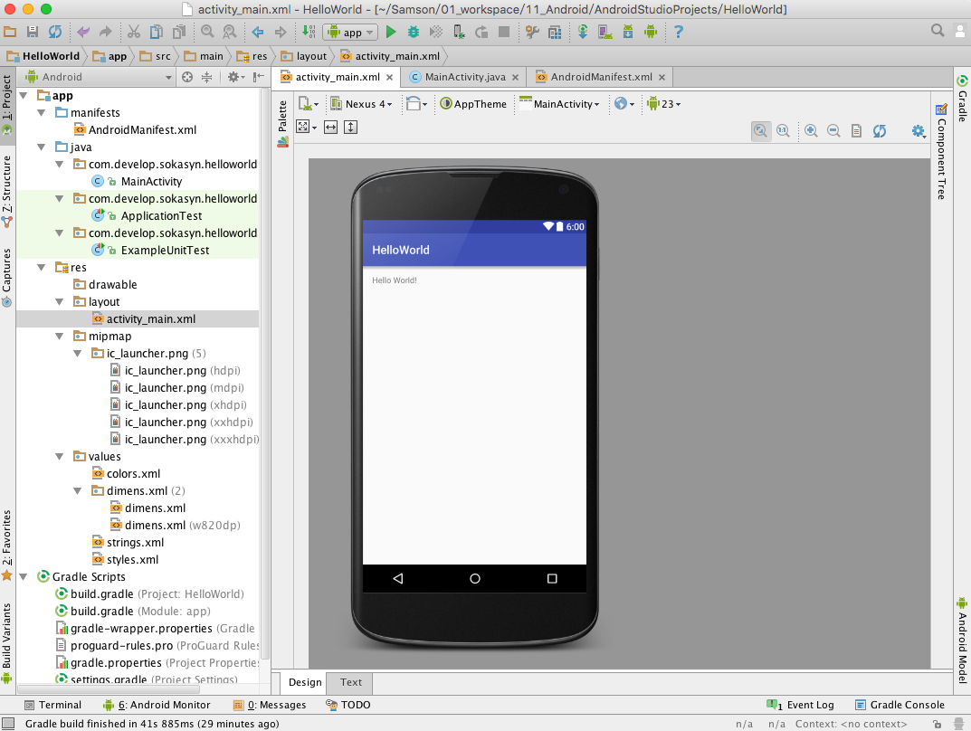

 |  | 调试
 |  |  | 模拟器调试

Android studio使用
返回

 | 1 工程与模块

 | 1.1 project与module的关系

 |  | Android Studio的project 相当于 Eclipse的workspace
 |  | Android Studio的module 相当于 Eclipse中单独的project

 |  | 所以新建一个项目的时候，
 |  | 1.1.1 新建project,如LearnWorkspace
 |  | 1.1.2 默认就已经有一个module叫做"app",如果需要再创建一个应用,则只需要在但前project下新建module,比如LoginModule

 |  | 默认的module可以通过<右键 - Refactor - Rename-Rename module>来更改名称，比如叫做hellomodule

 |  | 那么这个project中就有了两个module(hellomodule和LoginModule),每个Module就是一个可以在手机上单独运行的app

 |  | 当然也可以创建更多的module(app)

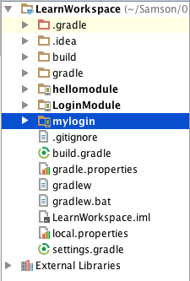

 | 1.2 app的名称的配置

 |  | 运行app的时候，手机上除了有这个app的图标，还有图标下显示的app的名字
 |  | 这个名称在module下的 AndroidManifest.xml 中配置

 |  |  | android:label="@string/app_name"

 |  | 其中，@string/app_name,表示在一个叫做string.xml的文件中配置的，路劲为res/values/string.xml
 |  | 也可以通过 长按control -单击－go to－Declaration 进入

 |  |  | <string name="app_name">HelloWorld</string>

 |  | 改变这个值就可以改变在设备上运行时app显示的名称了，可以是中文

 | 2 删除Module

 |  | 2.1 在导航条上（非Project面板上）右键模块
 |  | 2.2 在settings.gradle 删除它的引用
 |  | 2.3 退出Android Studio在资源管理器中删除模块目录

 | 3 工程/项目的目录结构

 | 4 Android Studio调试

 |  | 4.1 打印log
 |  | Android Studio 的控制台还是很多的，Gradle log,Event log,Run log等，那么在程序中为了调试，写的打印log，在哪里查看。

 |  | 在Android Monitor中,在程序内容通过System.out.println("") 的信息就在这个控制台输出

 |  | android.util.Log常用的方法有以下5个：Log.v() Log.d() Log.i() Log.w() 以及 Log.e() 。

 |  | 分别对应Android Monitor 中的VERBOSE，DEBUG，INFO，WARN，ERROR。

 |  | 4.2 断点调试

Gradle
返回

 | 关于Gradle
 |  | Android Studio使用Gradle构建项目
 |  | 使用领域专用语言（Domain Specific Language）来描述和处理构建逻辑
 |  | 以Groovy语言为基础
 |  | 主要面向的是Java语言
 |  | 其它插件时可以暴露自己的DSL和API来让Gradle构建文件使用。
 |  | 在导入工程到Android studio的时候，如果gradle的配置不正确，会导致应用无法正常运行,如

 |  |  | 解决办法参考:Gradle DSL method not found

 | Gradle的目录与版本

 |  | /Applications/Android Studio.app/Contents/gradle/gradle-2.10
 |  | /Users/<User Name>/.gradle/wrapper/dists/gradle-2.10-all

 | Gradle环境配置

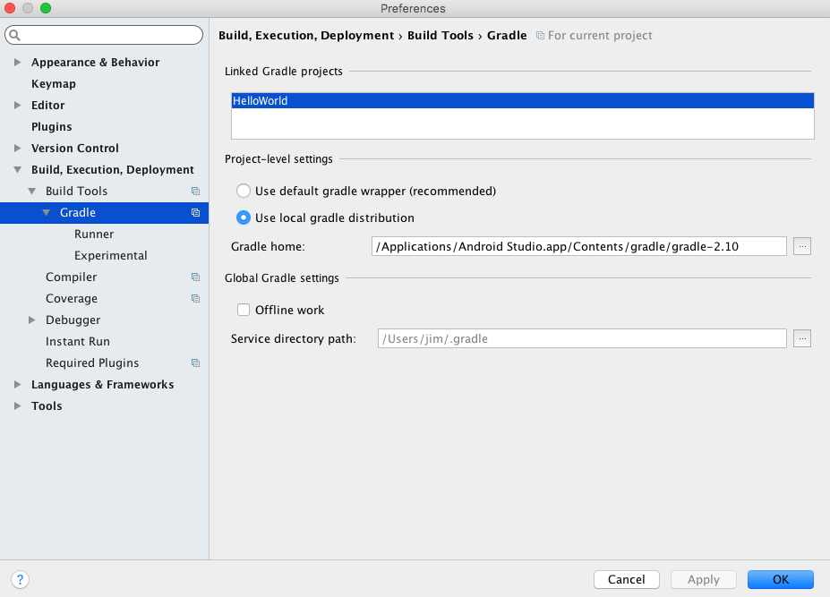

 | 工程的Gradle文件说明

 |  | 项目工程的根目录下和app目录下都有一个build.gradle文件

 |  |  | 项目工程下的build.gradle文件

 |  |  | app目录下的build.gradle

 |  |  |  | // 声明是Android程序
 |  |  |  | apply plugin: 'com.android.application'

 |  |  |  | android {
 |  |  |  | // 编译SDK的版本
 |  |  |  | compileSdkVersion 23
 |  |  |  | // build tools的版本
 |  |  |  | buildToolsVersion "23.0.3"

 |  |  |  | defaultConfig {
 |  |  |  | // 应用的包名
 |  |  |  | applicationId "com.develop.sokasyn.helloworld"

 |  |  |  | minSdkVersion 15

 |  |  |  | targetSdkVersion 23

 |  |  |  | versionCode 1

 |  |  |  | versionName "1.0"
 |  |  |  | }
 |  |  |  | buildTypes {
 |  |  |  | release {

 |  |  |  | minifyEnabled false

 |  |  |  | proguardFiles getDefaultProguardFile('proguard-android.txt'), 'proguard-rules.pro'
 |  |  |  | }
 |  |  |  | }
 |  |  |  | }

 |  |  |  | dependencies {
 |  |  |  | // 编译libs目录下的所有jar包
 |  |  |  | compile fileTree(dir: 'libs', include: ['*.jar'])

 |  |  |  | testCompile 'junit:junit:4.12'

 |  |  |  | compile 'com.android.support:appcompat-v7:23.3.0'
 |  |  |  | }

 |  |  | 以上android{...} 中配置了所有android构建的参数，这里也就是Android DSL的入口点。

常见问题及解决办法
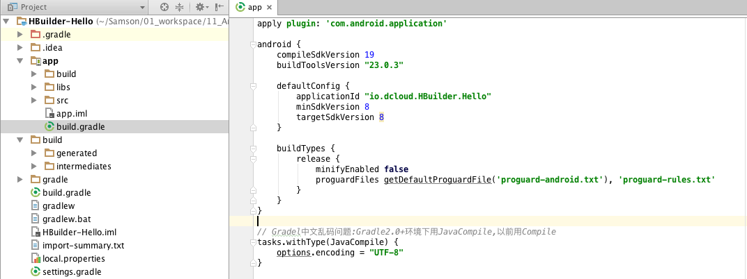
返回

 | 1 | 导入新工程报错
 |  | Gradle sync failed:Gradle DSL method not found: 'android()'

 |  |  | 案例
 |  |  |  | 在导入Dcloud的Hbuilder-Hello时候就报了这个错误

 |  |  | 错误原因
 |  |  |  | Android Studio 引进项目时，自动查找本机是否有项目设置的SDK版本，
 |  |  |  | 若发现没有，我们会在project structure修改成自己的SDK。然而，修改后，Android Studio 会自动在工程下的build.gradle里添加android{…} dependencies{}
 |  |  |  | 这可能会跟原app项目下的build.gradle的配置有冲突

 |  |  |  | 以下是报错的版本中,工程下的build.gradle文件的源代码:

 |  |  |  |  | // Top-level build file where you can add configuration options common to all sub-projects/modules.
 |  |  |  |  | buildscript {
 |  |  |  |  | repositories {
 |  |  |  |  | jcenter()
 |  |  |  |  | }
 |  |  |  |  | dependencies {
 |  |  |  |  | classpath 'com.android.tools.build:gradle:2.0.0'
 |  |  |  |  | }
 |  |  |  |  | }
 |  |  |  |  | allprojects {
 |  |  |  |  | repositories {
 |  |  |  |  | jcenter()
 |  |  |  |  | }
 |  |  |  |  | }

 |  |  |  |  | android {
 |  |  |  |  | compileSdkVersion 23
 |  |  |  |  | buildToolsVersion '23.0.3'
 |  |  |  |  | }
 |  |  |  |  | dependencies {
 |  |  |  |  | }

 |  |  | 尝试解决办法

 |  |  |  | 将工程下的build.gradle文件中的android{}和dependencies{}删除
 |  |  |  | 即该文件的代码变成以下

 |  |  |  |  | // Top-level build file where you can add configuration options common to all sub-projects/modules.
 |  |  |  |  | buildscript {
 |  |  |  |  | repositories {
 |  |  |  |  | jcenter()
 |  |  |  |  | }
 |  |  |  |  | dependencies {
 |  |  |  |  | classpath 'com.android.tools.build:gradle:2.0.0'
 |  |  |  |  | }
 |  |  |  |  | }
 |  |  |  |  | allprojects {
 |  |  |  |  | repositories {
 |  |  |  |  | jcenter()
 |  |  |  |  | }
 |  |  |  |  | }

 |  |  |  | 再重新编译:build - rebuild project

 |  |  | 结果
 |  |  |  | 编译成功,没有出现Gradle DSL method not found: 'android()' 的错误

 | 2 | Gradle编译错误:编码 UTF-8 的不可映射字符的

 |  | 背景
 |  |  | 在导入项目之后,编译项目时,在Gradle控制台报错

 |  | 错误原因
 |  |  | 代码中的存在中文注释可能会引起该Gradle报错

 |  | 尝试解决办法
 |  |  | 在app项目下的build.gradle文件(不是工程下的build.gradle文件)加入如下代码

 |  |  | tasks.withType(JavaCompile) {
 |  |  | options.encoding = "UTF-8"
 |  |  | }

 |  |  | 备注
 |  |  | 在Gradle2.0+ 之前，将JavaCompile改成Compile

Intent
 |  |  |  | 界面的跳转

摘要

新建界面及配置

界面的跳转,Intent两种主要构造方式

界面跳转传值

动态绑定UI控件事件

 | 1 新建app(new Module)

 | 默认有一个主界面,包含的相关source有

 | 1.1 界面布局文件:activity_main.xml

 | 1.2 java class文件:MainActivity.java

 | 该class配置了与所对应的加载的布局xml文件:

 |  | protected void onCreate(Bundle savedInstanceState) {
 |  | super.onCreate(savedInstanceState);
 |  | setContentView(R.layout.activity_main);
 |  | }

 | 1.3 AndroidManifest.xml 这册了该activity

 |  | <activity android:name=".MainActivity">
 |  | <intent-filter>
 |  | <action android:name="android.intent.action.MAIN" />

 |  | <category android:name="android.intent.category.LAUNCHER" />
 |  | </intent-filter>
 |  | </activity>

 | 2 新建一个界面acitivity

 | 2.1 新建一个xml文件
 |  | 在res/layout 中右键-new- Layout Resource File
 |  | 命名为"acitivity_sencod"

 | 2.2 新建对应的java class

 |  | 选中main/java 右键－New- Java Class
 |  | 命名为"SecondActivity",该类继承自android.app.Activity,并且需要重载onCreate()方法

 |  |  | public class SecondActivity extends Activity{
 |  |  | protected void onCreate(Bundle savedInstanceState){
 |  |  | super.onCreate(savedInstanceState);
 |  |  | setContentView(R.layout.activity_second);
 |  |  | }
 |  |  | }

 | 2.3 注册该activity

 |  | 所有的Activity都必须在AndroidManifest.xml里面配置声明.

 |  | 打开 AndroidManifest.xml,添加如下代码

 |  |  | <activity android:name=".SecondActivity" android:label="Sencod Acitity">
 |  |  | <intent-filter>
 |  |  | <action android:name="com.sokasyn.develop.learning.testintent.SecondActivity" />

 |  |  | <category android:name="android.intent.category.DEFAULT" />
 |  |  | </intent-filter>
 |  |  | </activity>

 |  | 备注,如果2.2 只是创建Java Class,但是没有继承Activity,那么.SecondActivity 会提示 "not assignable.."
 |  | 否则，会自动提示(输入.S,会有完整的SecondAcitity)

 | 3 在主界面添加一个按钮

 | 3.1 利用可视化工具设计界面

 |  | 双击主界面的layout文件 activity_main.xml
 |  | 在"Design"视图中会看到很多的UI控件,和布局的预览

 |  | 选择"Button",拖到预览图中,双击预览中的这个Button,可以简单的设置按钮的id,以及按钮的标题

 |  | 切换到"Design"旁边的"Text"视图,可以看到该xml文件的代码多了个<Button>节点,
 |  | 这部分代码就是刚刚在Design中进行可视化拖入控件和配置的结果

 |  | 在Design视图中的"Component Tree"面板中可以配置更详细的property(属性)
 |  | 这里我们需要加入一个按钮的点击事件

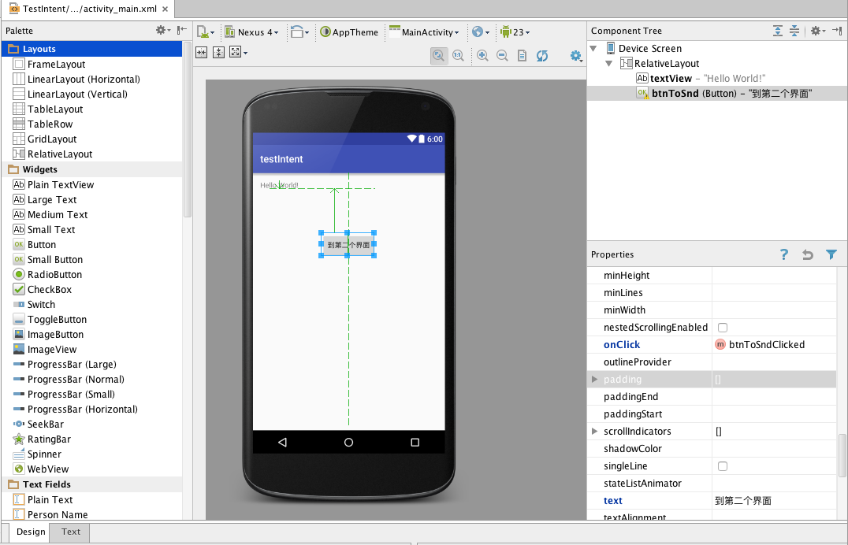

 |  | 切换到Text视图,自动生成了布局的代码

 |  |  | <Button
 |  |  | android:layout_width="wrap_content"
 |  |  | android:layout_height="wrap_content"
 |  |  | android:text="到第二个界面"
 |  |  | android:id="@+id/btnToSnd"
 |  |  | android:layout_alignParentTop="true"
 |  |  | android:layout_centerHorizontal="true"
 |  |  | android:layout_marginTop="105dp"
 |  |  | android:onClick="btnToSndClicked" />

 | 3.2 直接在界面的xml文件中写代码

 |  | 可视化界面的设计,最终也要是生成该xml的代码,所以熟悉的情况下,直接将这部分代码写进来就可以了

 |  | 不熟悉的话，或者需要更多的配置的时候，用可视化就很方便了,毕竟手写需要对各个property都要很熟悉

 | 4 实现按钮的点击事件:界面跳转

 | 事件的实现过程,在相应的主界面的java class ：MainActivity.java 中完成

 | 4.1 静态的button绑定事件

 | 由于我们配置的点击事件的方法名字为"btnToSndClicked"(见3.1）
 | 所以我们在java文件中加入该方法

 |  | public void btnToSndClicked(View view){
 |  | Intent intent = new Intent("com.sokasyn.develop.learning.testintent.SecondActivity");
 |  | startActivity(intent);
 |  | }

 | 备注:
 |  | 4.1.1 方法的参数View view不能省略,否则点击的时候直接就报Could not find a method btnToSndClicked(View) in the activity class

 |  | 4.1.2 new Intent()中的参数，如果用的是activity 的action的名称,则要跟2.3配置的一致,否则，在执行startActivity(intent)时,会出异常:
 |  | android.content.ActivityNotFoundException: No Activity found to handle Intent { act= activityName }

 |  | 4.1.3 关于Intent 的构造,还是其它的方式,比如

 |  |  | public void btnToSndClicked(View view){
 |  |  | // 第一个参数为当前Activity类对象，第二个参数为你要打开的Activity类
 |  |  | Intent intent = new Intent(MainActivity.this,SecondActivity.class);
 |  |  | startActivity(intent);
 |  |  | }

 |  | 4.1.4 如果AndroidManifest.xml 中多个activity 配置了相同的action name，那么在跳转的时候，系统
 |  | 无法明确到底是跳转到哪一个activity,不会报异常,而是弹出一个Dialog，让用户选择具体调转到哪一个

 | 4.2 动态的button绑定事件

 |  | 如果没有在activity的xml中配置按钮的绑定事件，可以通过代码来添加按钮的点击监听

 |  | 添加监听要在当前activity加载时执行,即在onCreate()中

 |  | // 绑定btnForth的点击事件
 |  | Button btnToForth = (Button) findViewById(R.id.btnForth);
 |  | btnToForth.setOnClickListener(new OnClickListener() {
 |  | @Override
 |  | public void onClick(View view) {
 |  | Log.i("info","btnToForth clicked");
 |  | }
 |  | });

 |  | 说明：
 |  | OnClickListener是android.view.View.OnClickListener ,Android Studio中new OnClickListener后面的代码可以自动生成
 |  | View.OnClickListener为了代码易读,可以所以在import这个类,改成以上这种方式

 | 5 实现界面跳转,传值

 | 5.1 通过Intent.putExtra(),以key-value(键－值对)传值

 |  | 源Activity代码
 |  |  | // 直接将该值配置到Intent中
 |  |  | Intent intent = new Intent(MainActivity.this , ForthActivity.class);
 |  |  | intent.putExtra("userName" ,"Jacky");
 |  |  | startActivity(intent);

 |  | 目的Activity接收数据,在onCreate()方法中
 |  |  | // 获取源界面传入的参数值
 |  |  | String inputParam = this.getIntent().getStringExtra("userName");

 |  | 备注
 |  | 关于Intent的构造另一种方式,可以采用new Intent(String action)这个构造方法
 |  | 其参数就是在AndroidManifest.xml中为目的Activity配置的<intent-filter>节点下一个action name

 |  |  | <activity
 |  |  | android:name=".ForthActivity"
 |  |  | android:label="Forth Activity" >
 |  |  | <intent-filter>
 |  |  | <action android:name="com.sokasyn.develop.learning.testintent.ForthActivity" />
 |  |  | <category android:name="android.intent.category.DEFAULT" />
 |  |  | </intent-filter>

 |  | 即可以
 |  | Intent intent = new Intent("com.sokasyn.develop.learning.testintent.ForthActivity");

 | 5.2 通过Intent.putExtras(),用Bundle传值

 |  | 该种方式,也是采用key-value的方式组织数据的,只不过用Bundle包装了一层,接收方需要在Bundle中获取

 |  | 源Activity代码
 |  |  | Intent intent = new Intent(MainActivity.this,ThirdActivity.class);
 |  |  | // 用Budle包装数据
 |  |  | Bundle bundle = new Bundle();
 |  |  | bundle.putString("userName","Samson");
 |  |  | bundle.putString("password","1234");
 |  |  | intent.putExtras(bundle);
 |  |  | startActivity(intent);

 |  | 目的Activity接收数据,在onCreate()方法中

 |  |  | // 如果源activity是用Bundle携带数据的,则用Bundle来接收数据
 |  |  | Bundle bundle = this.getIntent().getExtras();
 |  |  | String userName = bundle.getString("userName");
 |  |  | String password = bundle.getString("password");
 |  |  | Log.i("userName:" , userName);
 |  |  | Log.w("password:" , password);

